Instructivo
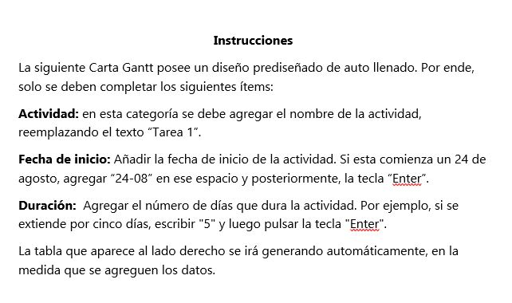

*Fechas referenciales: son un ejemplo.

Carta Gantt
 |  |  | ANEXO N° 2
 |  | Carta Gantt Fondos Concursables de Vinculación con el Medio 2026 Universidad de Las Américas

Título del proyecto
Nombre encargado/a
Fecha de inicio
Fecha de término

La tabla presenta ejemplos. Modifíquela de acuerdo con su proyecto

Actividades | Fecha de inicio | Duración meses
Tarea 1 | 2025-01-01 | 2
Tarea 2 | 2024-12-24 | 5
Tarea 3 | 2024-12-25 | 5
Tarea 4 | 2024-12-13 | 6
Tarea 5 | 2024-12-21 | 4
Tarea 6 | 2024-12-06 | 2
Tarea 7 | 2024-11-21 | 3
Tarea 8 | 2024-11-17 | 6
Tarea 9 | 2024-11-28 | 3
Tarea 10 | 2024-12-05 | 1
Tarea 11 | 2024-12-09 | 5
Tarea 12 | 2024-11-27 | 3

